상품제안서
제브라무지개색연필 5본입세트(검정) | 상품코드: S02548

 |  |  |  |  |  |  | 02-713-8555 | www.synergygift.co.kr
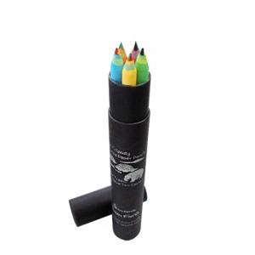

【상세/제작정보】 | 500개 미만은 기본인쇄비(연필, 원통 포함) 5만원 추가됩니다.

【인쇄/포장옵션】 | 실크 / 포장불가능

【공급단가】 | 수량 | 200~ | 500~ | 1,000~ | 3,000~ | 5,000~
*VAT별도 | 단가 | 2,930원 | 2,820원 | 2,720원 | 2,610원 | 2,510원

【상품 URL】 | https://www.synergygift.co.kr:443/src/goods_detail.php?gdno=211

